Sheet1
单因素分析 |  |  | 多重共线性计算 |  |  |  |  | 方程系数 |  |  |  |  | 重合矩阵
变量 | p值 | 选择 | 变量 | VIF | 容忍度 | 选择 |  | 变量 | 系数 | Std. Error z | p-value | EXP(B) | 重合矩阵 | 训练集 |  |  | 测试集
年龄 | <0.001 | 是 | 年龄 | 1.31 | 0.76 | 是 |  | (Intercept) | 41.13 | 2.709 | 0.000 | 7.25E+17 |  | 真实值=0 | 真实值=1 | 总计 | 真实值=0 | 真实值=1 | 总计
住院天数 | 0.490 | 否 | 收缩压 | 1.82 | 0.55 | 是 |  | 年龄 | 0.03 | 0.009 | 0.007 | 1.026 | 预测值=0 | 562 | 66 | 628 | 173 | 27 | 200
收缩压 | <0.001 | 是 | 舒张压 | 1.91 | 0.52 | 是 |  | 收缩压 | 0.00 | 0.006 | 0.800 | 0.998 | 预测值=1 | 79 | 899 | 978 | 34 | 335 | 369
舒张压 | <0.001 | 是 | 体重 | 3.81 | 0.26 | 是 |  | 舒张压 | 0.01 | 0.010 | 0.589 | 1.006 | 总计 | 641 | 965 | 1606 | 207 | 362 | 569
身高 | 0.144 | 否 | bmi | 3.51 | 0.29 | 是 |  | 体重 | 0.01 | 0.016 | 0.444 | 1.012
体重 | <0.001 | 是 | 甘油三酯 | 2.01 | 0.50 | 是 |  | bmi | -1.18 | 0.080 | 0.000 | 0.307 | 正确率
bmi | <0.001 | 是 | 高密度脂蛋白 | 1.76 | 0.57 | 是 |  | 高血压 | 0.07 | 0.220 | 0.765 | 1.068 |  | 正确率 | 查准率 | 召回率 | AUC面积
甘油三酯 | <0.001 | 是 | 低密度脂蛋白 | 10.28 | 0.10 | 否 |  | 糖尿病 | 0.51 | 0.254 | 0.044 | 1.671 | 训练集 | 0.9097135741 | 0.91922290389 | 0.93160621762 | 0.969
高密度脂蛋白 | <0.001 | 是 | 总胆固醇 | 13.20 | 0.08 | 否 |  | 甘油三酯 | -0.03 | 0.114 | 0.789 | 0.970 | 测试集 | 0.8927943761 | 0.90785907859 | 0.92541436464 | 0.961
低密度脂蛋白 | <0.001 | 是 | 纤维蛋白原 | 1.08 | 0.92 | 是 |  | 高密度脂蛋白 | 0.32 | 0.329 | 0.334 | 1.374
总胆固醇 | <0.001 | 是 | 国际标准化比值 | 1.09 | 0.92 | 是 |  | 纤维蛋白原 | -0.29 | 0.099 | 0.003 | 0.745
纤维蛋白原 | <0.001 | 是 | 糖化血红蛋白 | 2.10 | 0.48 | 是 |  | 国际标准化比值 | 1.10 | 0.736 | 0.134 | 3.013
国际标准化比值 | <0.001 | 是 | 肌酐 | 1.12 | 0.89 | 是 |  | 糖化血红蛋白 | -1.89 | 0.148 | 0.000 | 0.151
糖化血红蛋白 | <0.001 | 是 | 葡萄糖 | 2.05 | 0.49 | 是 |  | 肌酐 | 0.00 | 0.004 | 0.949 | 1.000
丙氨酸氨基转移酶 | 0.143 | 否 |  |  |  |  |  | 葡萄糖 | -0.12 | 0.054 | 0.022 | 0.884
肌酐 | 0.040 | 是 |  |  |  |  |  | 肝素_是否用药 | -0.33 | 0.215 | 0.131 | 0.722
葡萄糖 | <0.001 | 是
性别 | 0.055 | 否
高血压 | <0.001 | 是 |  |  |  |  | 训练集 |  |  |  |  |  |  | 测试集
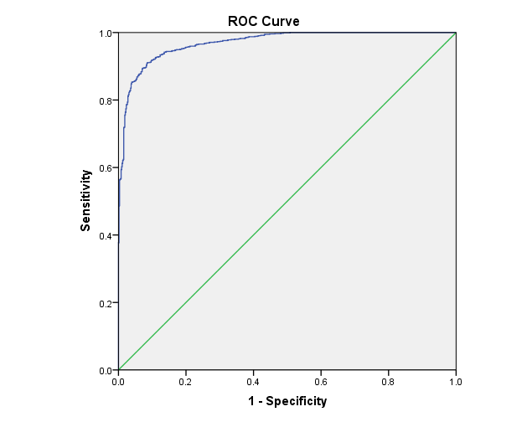
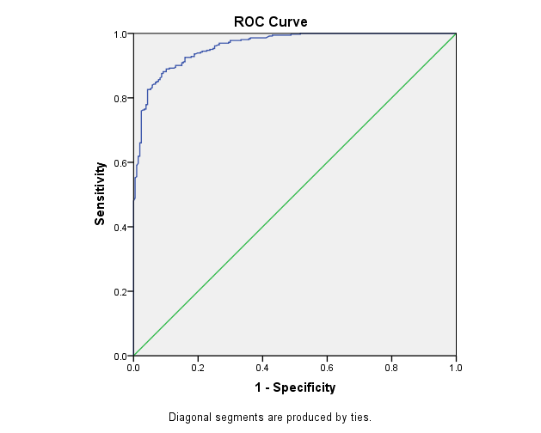
高脂血症 | 0.133 | 否
糖尿病 | <0.001 | 是
吸烟史 | 0.139 | 否
饮酒史 | 0.197 | 否
阿托伐他汀_是否用药 | 0.114 | 否
阿司匹林_是否用药 | 0.132 | 否
氯吡格雷_是否用药 | 0.066 | 否
肝素_是否用药 | 0.027 | 是

